招标耐火材料统计
耐材代号 | 名称 | 标准 | 规格 | 材质 | 单块体积(cm3) | 体积密度(g/cm3) | 单重(kg) | 单台数量 | 48台总数量 | 单台重量(t) | 48台总重量(t) | 砖型图 | 单价(元/t） | 小计价格（元）
G1 | 高铝异型砖 | GB/T 2988-2012 | 尺寸见砖型图 | LZ65 | 6340.0 | 2.30 | 14.58 | 3731 | 179088 | 54.406 | 2611.480 | 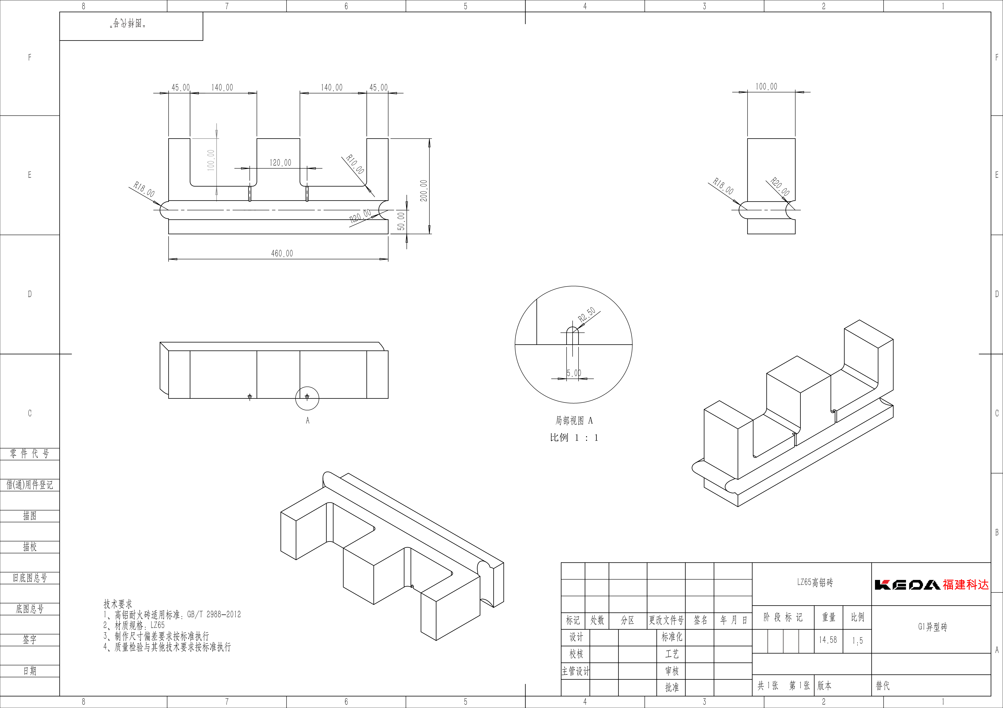 |  | 0
G5 | 高铝异型砖 | GB/T 2988-2012 | 尺寸见砖型图 | LZ65 | 9421.0 | 2.30 | 21.67 | 91 | 4368 | 1.972 | 94.647 |  |  | 0
G6 | 高铝异型砖 | GB/T 2988-2012 | 尺寸见砖型图 | LZ65 | 6109.3 | 2.30 | 14.05 | 182 | 8736 | 2.557 | 122.752 |  |  | 0
G7 | 高铝异型砖 | GB/T 2988-2012 | 尺寸见砖型图 | LZ65 | 9116.021 | 2.30 | 20.97 | 91 | 4368 | 1.908 | 91.583 |  |  | 0
G8 | 高铝异形砖 | GB/T 2988-2012 | 尺寸见砖型图 | LZ65 | 2526.859 | 2.30 | 5.81 | 365 | 17520 | 2.121 | 101.822 |  |  | 0
GT3 | 高铝标砖 | GB/T 2988-2012 | 230x114x65 | LZ65 | 1704.3 | 2.30 | 3.92 | 14436 | 692928 | 56.588 | 2716.202 |  |  | 0
GT6 | 高铝标砖 | GB/T 2988-2012 | 230x114x75 | LZ65 | 1966.5 | 2.30 | 4.52 | 4776 | 229248 | 21.602 | 1036.877 |  |  | 0
NP | 粘土大砖 | GB/T 34188-2017 | 460x230x65 | PN-40 | 6877.0 | 2.00 | 13.75 | 900.00 | 43200 | 12.379 | 594.173 |  |  | 0
LT3 | 高铝轻质标砖 | GB/T 3995-2014 | 230x114x65 | LG140-0.8L | 1704.3 | 0.80 | 1.36 | 3367.00 | 161616 | 4.591 | 220.354 |  |  | 0
LN | 高铝质耐火泥浆 | GB/T 2994-2008 | 50kg袋装 | LN-65P | - | - | 50 | 149 | 7165 | 7.464 | 358.256 |  |  | 0
LGN | 硅酸铝质隔热耐火泥浆 | YB/T 114-2016 | 50kg袋装 | LGN-140 | - | - | 50 | 15 | 744 | 0.775 | 37.181 |  |  | 0
TJ | 麦芽糖浆 | GB/T 20883-2017 | 75kg桶装 | 糖分≥42%，锤度≥80% | - | - | 75 | 7 | 317 | 0.496 | 23.796 |  |  | 0
 |  |  |  |  |  |  |  |  | 重量总计（t） | 141.153 | 6775.36 |  | 价格总计（元） | 0

